Sheet1
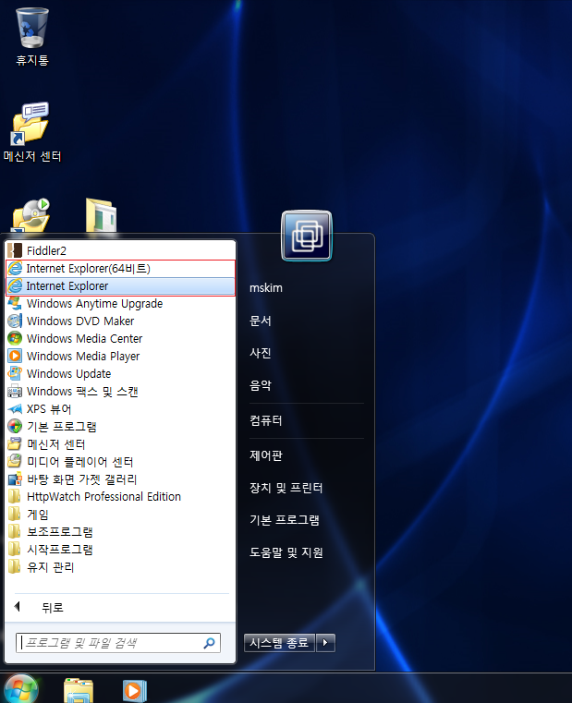
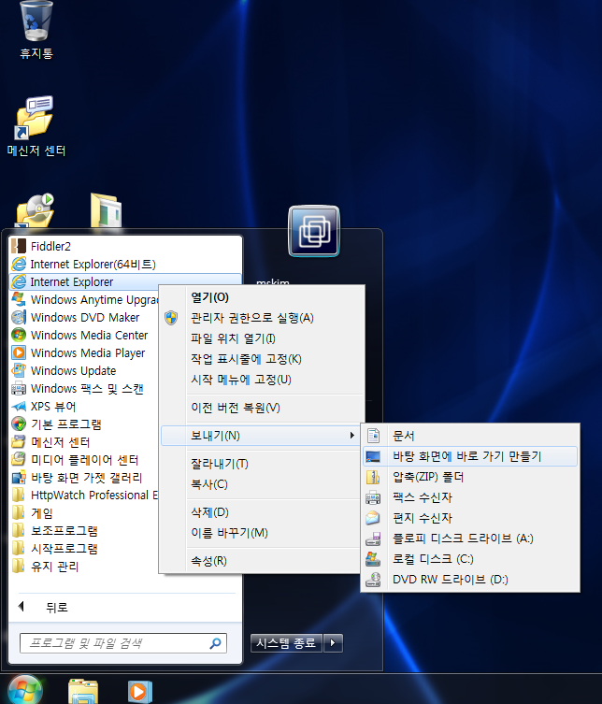
보안메일 패스워드 입력후

“삼성카드 이메일 명세서는 모바일에서 지원되지 않습니다”

라는 메시지가 발생하는 경우 조치 사항입니다

발생 원인 : windows 64비트 사용자중 IE8, IE9 버전의 Internet Explorer 을 64비트로 구동한 경우
조치방법 : Internet Explrere을 32비트로 구동후 사용
1. IE구동 비트 확인 방법

- Window 작업 관리자 – 프로세스 탭에서 iexplorer.exe 확인 ( *32가 붙어여 32비트로 동작 )
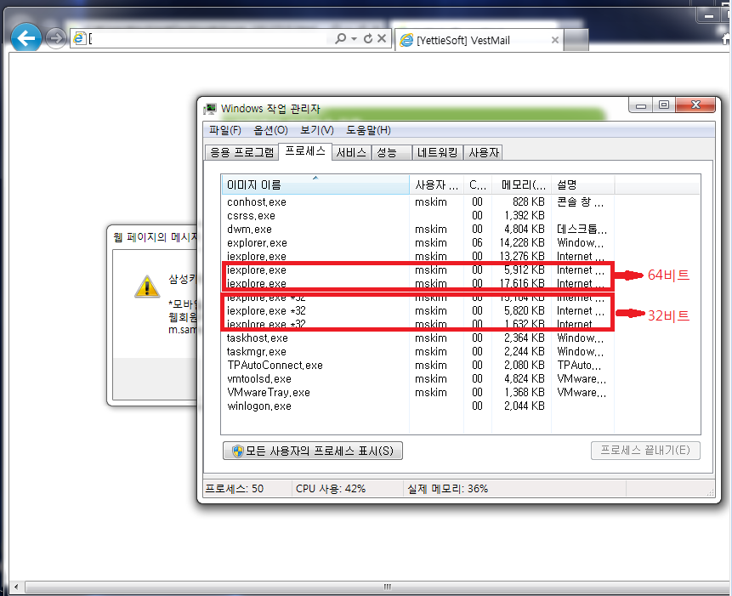

2. InternetExplorer 32비트 구동 방법

- 시작 – 모든 프로그램 에서 아래와 같이 InternetExplorer항목에 (64비트) 없는 항목으로 실행

- 바탕화면 및 빠른실행에 바로가기 추가 하여 사용자가 32비트 브라우저를 사용하도록 유도

